Hoja1
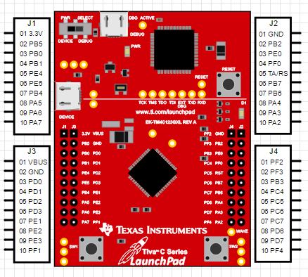
Alimentación
3.3V | 3.3V
GND | GND
5V | VBUS

Comunicación
PA4 | MISO
PA3 | CS
PA2 | SCK

